Tabelle1
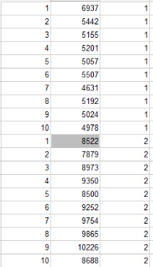
Test mit 150 px Beschränkung |  |  |  | Test ohne Beschränkung
Runde | Zeit in ms | Eingabegerät [1 = Maus, 2 = Mauspad] | Maus zu vorher ~28%
1 | 3664 | 1 | Mauspad zu vorher ~38%
2 | 3778 | 1
3 | 3709 | 1
4 | 3697 | 1 | Zeiten haben sich in beiden Varianten verringert
5 | 3770 | 1
6 | 3603 | 1
7 | 3774 | 1
8 | 3578 | 1
9 | 4565 | 1
10 | 4135 | 1
1 | 5687 | 2
2 | 5789 | 2
3 | 6570 | 2
4 | 5375 | 2
5 | 5581 | 2
6 | 5569 | 2
7 | 6627 | 2
8 | 5542 | 2
9 | 4737 | 2
10 | 5821 | 2

